1 Formatos Condicionales
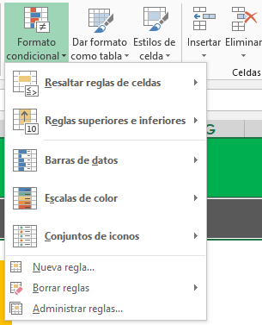
FORMATOS CONDICIONALES
1. ¿Qué son los FORMATOS CONDICIONALES y cuáles son sus beneficios?

Los FORMATOS CONDICIONALES son una herramienta para dar formatos especiales a las celdas de una hoja de cálculo, que obedecen ciertas reglas. Lo que permite dar formatos de manera AUTOMÁTICA.

